Магадан 21-23
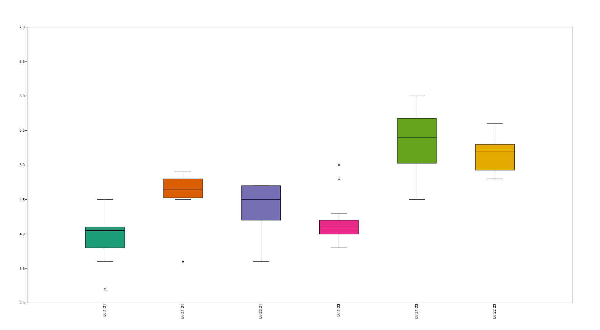
21 |  |  | 23 |  |  |  | 21 |  |  |  |  |  | 23
btn1 | btn21 | btn22 | btn1 | btn21 | btn22 |  | btn1-21 |  | btn21-21 |  | btn22-21 |  | btn1-23 | btn21-23 | btn22-23
NA | NA | 4.5 | 4.2 | 5.3 | 5.4 |  | 3.2 |  | 3.6 |  | 3.6 |  | 3.8 | 4.5 | 4.8
NA | NA | 4.5 | 3.8 | 5.7 | 4.9 |  | 3.6 |  | 4.5 |  | 4.4 |  | 3.8 | 4.7 | 4.9
NA | 4.9 | 4.4 | 3.8 | 5.6 | 5.3 |  | 3.7 |  | 4.6 |  | 4.5 |  | 3.9 | 4.8 | 4.9
NA | NA | 3.6 | 4 | 5 | 5.2 |  | 3.7 |  | 4.6 |  | 4.5 |  | 4 | 4.9 | 4.9
3.8 | 4.5 | NA | 4.1 | NA | NA |  | 3.8 |  | 4.7 |  | 4.7 |  | 4 | 5 | 5
3.6 | 4.6 | 4.7 | 4.1 | 4.8 | 5.3 |  | 3.8 |  | 4.8 |  | 4.7 |  | 4 | 5.1 | 5
NA | 4.8 | 4.7 | 5 | 6 | 5.1 |  | 3.9 |  | 4.8 |  |  |  | 4 | 5.2 | 5.1
3.9 | NA |  | NA | 5.2 | 4.8 |  | 3.9 |  | 4.9 |  |  |  | 4 | 5.3 | 5.2
3.2 | 4.8 |  | 4 | 4.9 | 5.3 |  | 4 |  |  |  |  |  | 4 | 5.4 | 5.2
3 ? | 3.6 |  | 4 | 4.7 | NA |  | 4 |  |  |  |  |  | 4 | 5.4 | 5.3
NA | 4.6 |  | 4 | 5.8 | 5 |  | 4.1 |  |  |  |  |  | 4 | 5.4 | 5.3
4.1 | NA |  | 4 | 4.5 | 5.2 |  | 4.1 |  |  |  |  |  | 4 | 5.5 | 5.3
4.5 | 4.7 |  | NA | 5.5 | 5.4 |  | 4.1 |  |  |  |  |  | 4.1 | 5.5 | 5.3
4.1 |  |  | NA | 5.4 | 5.3 |  | 4.1 |  |  |  |  |  | 4.1 | 5.6 | 5.4
4.3 |  |  | 4.1 | 5.8 | 4.9 |  | 4.1 |  |  |  |  |  | 4.1 | 5.6 | 5.4
NA |  |  | 4.1 | 5.5 | 4.9 |  | 4.1 |  |  |  |  |  | 4.1 | 5.7 | 5.6
3.8 |  |  | NA | 5.4 | 5 |  | 4.1 |  |  |  |  |  | 4.1 | 5.8
4 |  |  | 4 | 5.4 | 5.6 |  | 4.3 |  |  |  |  |  | 4.1 | 5.8
4.3 |  |  | 4.3 | 5.9 |  |  | 4.3 |  |  |  |  |  | 4.2 | 5.9
4.1 |  |  | 4.2 | 5.1 |  |  | 4.5 |  |  |  |  |  | 4.2 | 6
4 |  |  | 4 | 5.6 |  |  |  |  |  |  |  |  | 4.2
4.1 |  |  | 4.2 |  |  |  |  |  |  |  |  |  | 4.2
4.1 |  |  | 4 |  |  |  |  |  |  |  |  |  | 4.3
4.1 |  |  | 4.1 |  |  |  |  |  |  |  |  |  | 4.3
3.7 |  |  | NA |  |  |  |  |  |  |  |  |  | 4.3
NA |  |  | 4.2 |  |  |  |  |  |  |  |  |  | 4.8
3.9 |  |  | 4.3 |  |  |  |  |  |  |  |  |  | 5
3.7 |  |  | 4.8
 |  |  | 3.9
 |  |  | 4.1 |  |  |  | подчеркнуто что цитометрировалось во владивостоке
 |  |  | 4.3
 |  |  | 4
 |  |  |  |  |  | срзнач | 3.97 |  | 4.5625 |  | 4.4 |  | 4.1333333333 | 5.355 | 5.1625

 |  |  |  |  |  |  | 2021_аутлаеры
 |  |  |  |  |  |  | Marchekan's stones | MAR | SPb | 78 | 3.6 | BTN2.2
3? |  |  |  |  |  |  | Veselaya Inlet | VES | Mag | 64 | 3.6 | BTN2.1
3.2 | 3.6 | 3.6 | 3.8 | 4.5 | 4.8 |  | Stones near the Nuklya Cape | NUK-II | Mag | 24 | 3.2 | BTN1
4.5 | 4.9 | 4.7 | 5 | 6 | 5.6
 |  |  |  |  |  |  | 2023_аутлаеры
3.9631578947 | 4.5625 | 4.4
 |  |  |  |  |  |  | Ola Lagoon | OLA | C10 | 62 | 5 | BTN1
 |  |  |  |  |  |  | Veselaya Inlet | VES | 80 | 71 | 4.8 | BTN1_Am

